기획전 전시
기획전 전시 (IT_PTO_05_01)

작성자 | 작성일 | 수행자 | 수행일
김은별 | 2025.05.07 | 강민지 | 2025.05.14

테스트 대상 상세 (시나리오별 세부단계)
팬타온_기획전 > 기획전배너, 기획전상품 세팅 > 기획전 목록/상세 확인
테스트 시나리오 목적 :
팬타온 기획전을 관리하고 기획전 상품을 노출시킨다.
가정 및 필요사항 :

시나리오 항목 CODE | 시나리오 화면경로 및 페이지 | 테스트 항목 | 테스트 사전 정보 및 입력 | 테스트 케이스 기대결과 | 실제결과 | 구분 또는 실패 여부
IT_PTO_05_01_01 | 운영사 팬타온 > 기획전 | 팬타온 기획전 설정 | • 기획전 추가 - 기획전명, 전시기간, 배너이미지 등록 | • 기획전 정보 팝업 입력 후 저장 • 기획전 추가 완료 | 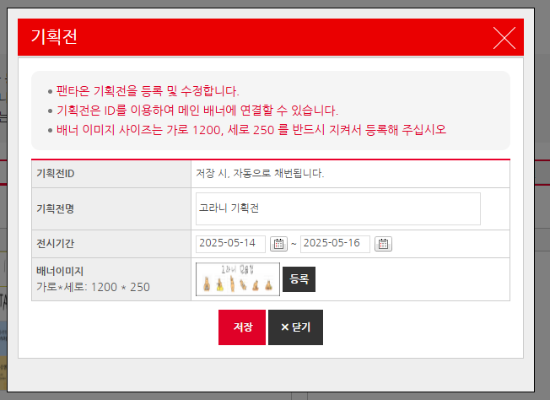 • OK • OK
IT_PTO_05_01_02 |  |  | • 기획전 상품 추가 | • 기획전 상품 팝업 저장 • 기획전 상품 추가 완료 | 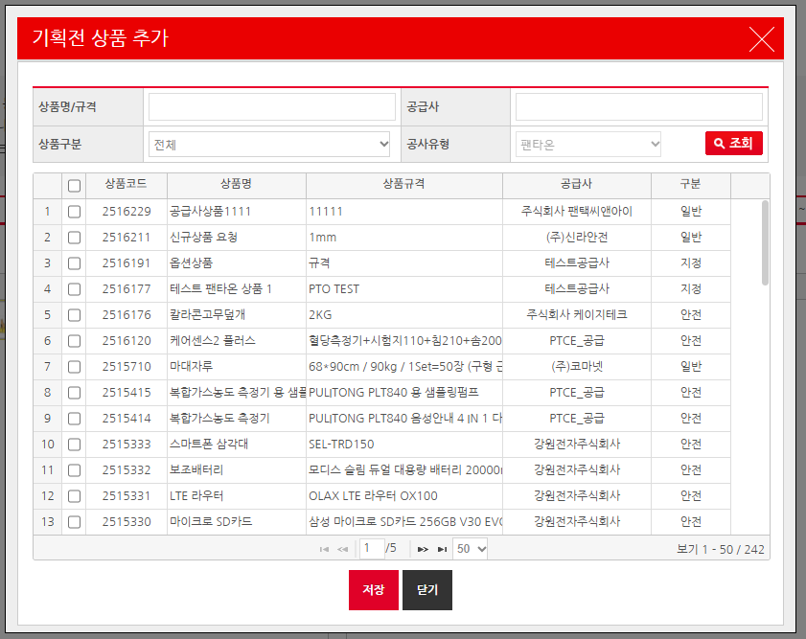 • OK • OK
IT_PTO_05_01_03 | 팬타온 기획전 | • 팬타온 기획전 | • 진행 중인 기획전 | • 기획전 배너 확인 | 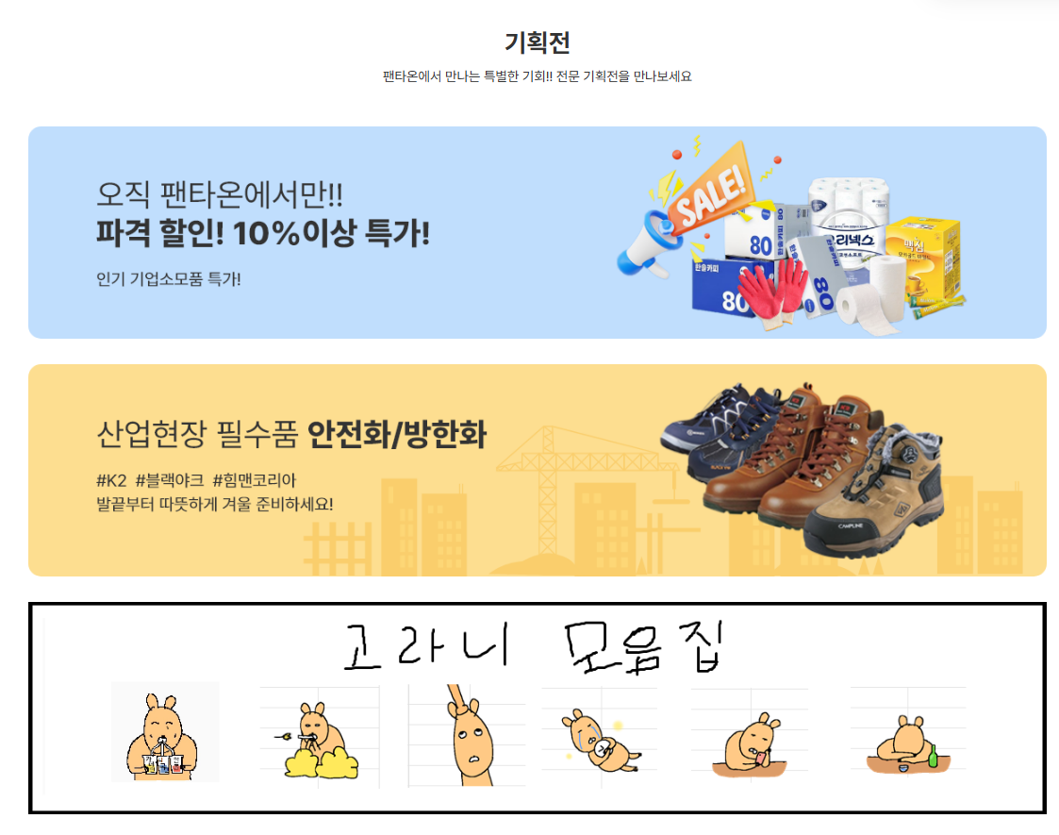 • OK
IT_PTO_05_01_04 |  |  | • 기획전 상품 | • 기획전 배너 클릭하여 기획전 상품 노출 확인 | 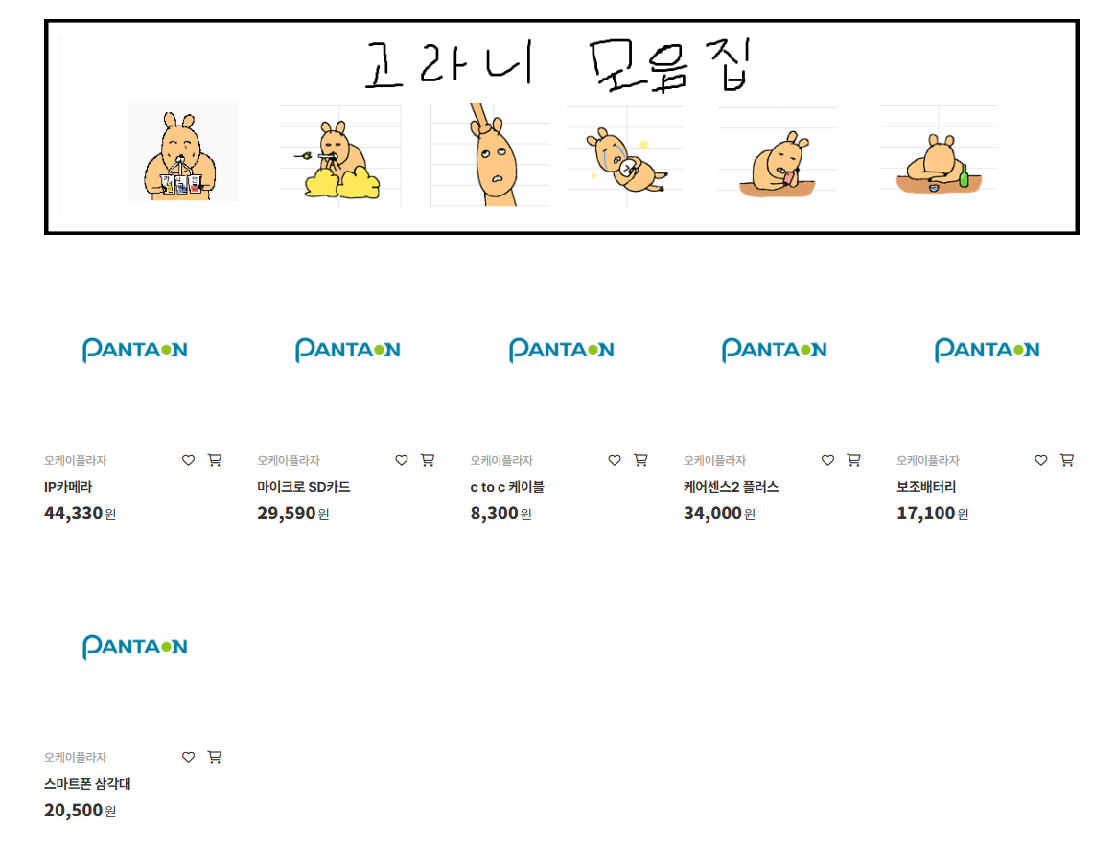 • OK

